2- сабақ
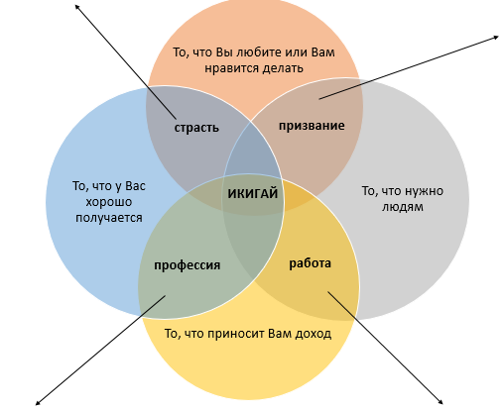
2- сабақ. Икигай
Өзіндік жұмысқа арналған материал

Курс бойы сіз өзіңіздің Икигайыңызды, миссияңызды іздейсіз. Біздің мақсатымыз - сіздің миссияңызға жатпайтын барлық әрекеттерді тоқтату. Курстың басында барлық істерді жазу арқылы сіз оларды әр сабақта сүзгілерден өткізесіз. Осылайша, курстың соңында сіз өзіңіздің Икигайыңызды табасыз.

Тапсырма 1

Есіңізде болсын! Икигай- миссияңызды түсінудің оңай жолы Заполните пустые поля занятиями, которые будут соответствовать указанным критериям

 | Мен мынаны істеуді ұнатамын

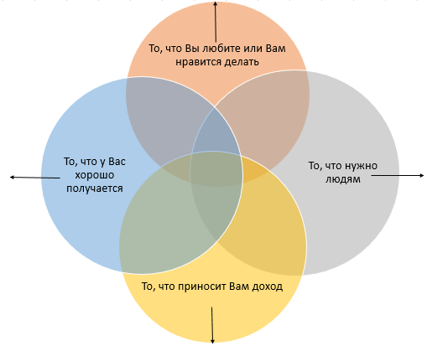

Мен мынаны өте жақсы істеймін, қолымнан келеді |  | Мен істейтіннің ішінде адамдарға, қоғамға керегі

 | Мынаны істегеніме мен ақы аламын

Тапсырма 2

Екі шеңбердің (құмарлық, кәсіп, жұмыс, әуестік) қиылысатын жерлерін 4 икигай элементінің 2-і бар әрекеттермен толтырыңыз.

3- сабақ
3 сабақ.Икигайды қалай табуға болады?
Өзіндік жұмысқа арналған материал

Есіңізде болсын! Икигай - бұл сіз жақсы көретін нәрсенің, не істей алатыныңыздың, не үшін ақы алатыныңыздың, адамдарға қажет нәрселердің жиынтығы Икигай үшін үшбұрыштардың әрқайсысын аяқтаңыз: - 9-үшбұрыштағы әрекеттерді талдаңыз - бұл құмарлық пен кәсіп блоктарындағы әрекеттер, оларды орындау арқылы адамдарға қалай пайда әкелетініңізді тізімдеңіз. - 10-үшбұрыштағы әрекеттерді талдағанда – бұл кәсіп пен жұмыс блоктарының әрекеттері, осы әрекеттерде сізге ұнайтын және сіздің қызметіңізге негіз болатын әрекеттердің бар-жоғына назар аударыңыз. Яғни, жұмыс уақытыңыздың көп бөлігін соларға арнаңыз. Сондай-ақ осы әрекеттерді орындау сізге ұнайтындай етіп не өзгертуге болатынын ойлаңыз. - 11 үшбұрыштағы әрекеттерді зерттеу - бұл жұмыс және әуестік блоктардағы әрекеттер, олар үшін қандай дағдылар мен қабілеттерді дамыту керек екенін жазыңыз. Қазір қол жетімді ресурстарды пайдалана отырып, тез дамытуға болатын дағдыларға ерекше назар аударыңыз. - 12 үшбұрыштағы әрекеттерді зерттеңіз - бұл әуестік пен құмарлық блоктарындағы әрекеттер, одан қалай ақша табуға болатынын жоспарлаңыз.

 | 9. Адамдарға пайда әкелетін жолдардың тізімін жасаңыз: Мысал: Егер сіз аула сыпырушы болсаңыз, адамдарды қоқыстарды сұрыптауға қалай ынталандыруға болатынын немесе қарттардың қыста жүруі үшін ауланы қауіпсіз ету туралы ойланыңыз. | 12. Бұдан қалай ақша табуға болатынын анықтау керек: Мысал: Егер сіз тамақ дайындағанды ​​ұнатсаңыз және оны жақсы білсеңіз, немен айналысуға болатынын қарастырыңыз (мысалы, торттар, печенье, мерекелерге тапсырыс беру үшін тағам дайындау және т.б.), достарыңыз бен көршілеріңізден сізден не тапсырыс беруі мүмкін екенін сұраңыз, есептеңіз. олардың шығындары, бағаны белгілеу, бірінші сатылымдарды жасау және тапсырыстарды толтыру. Егер бәрі жақсы болса, ісіңізді рәсімдеуді ұмытпаңыз.

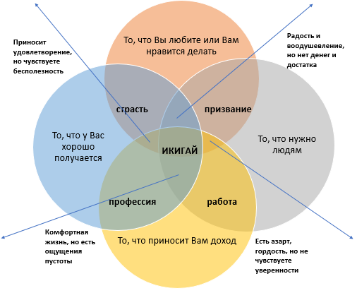

10. Тізімнен өзіңізге ұнайтын нәрсені табу керек: Мысал: Егер сіз шаштараз болсаңыз және шашты қалпына келтіруді ұнататын болсаңыз, оны қалай негізгі мамандығыңызға айналдыруға болатынын ойлаңыз. |  |  | 11. Осы тізімнен өзіңіздің дағдыларыңыз бен қабілеттеріңізді дамытуыңыз керек: Мысал: Егер сіз ағылшын тілі мұғалімі болсаңыз, халықаралық сертификаттау бағдарламалары арқылы өз дағдыларыңызды келесі деңгейге қалай көтеруге болатыны туралы жеке және онлайн режимінде біліңіз.

